상품제안서
나빌레라 한지자개정보석함4종 | 상품코드: F27210

 |  |  |  |  |  |  | 02-412-0044 | www.easy1.co.kr
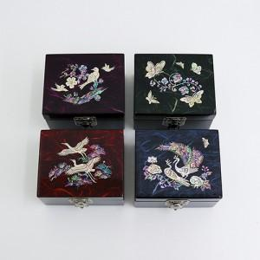

【상세/제작정보】 | <p><span style="font-size: 12pt;"><b>- 실크 1도 및 컬러인쇄 - 100개 미만 5만원 / 100개 이상 개당 500원 </b></span></p><p><span style="font-size: 12pt;"><b> - 박스입고 수량 50개 / 5500원 별도 로젠택배&nbsp;</b></span></p>

【인쇄/포장옵션】 | 실크 / 포장지포장

【공급단가】 | 수량 | 50~ | 100~ | 500~ | 1,000~ | 2,000~
*VAT별도 | 단가 | 18,000원 | 17,700원 | 17,250원 | 16,950원 | 16,500원

【상품 URL】 | http://www.easy1.co.kr/src/goods_detail.php?gdno=27210

